Notas
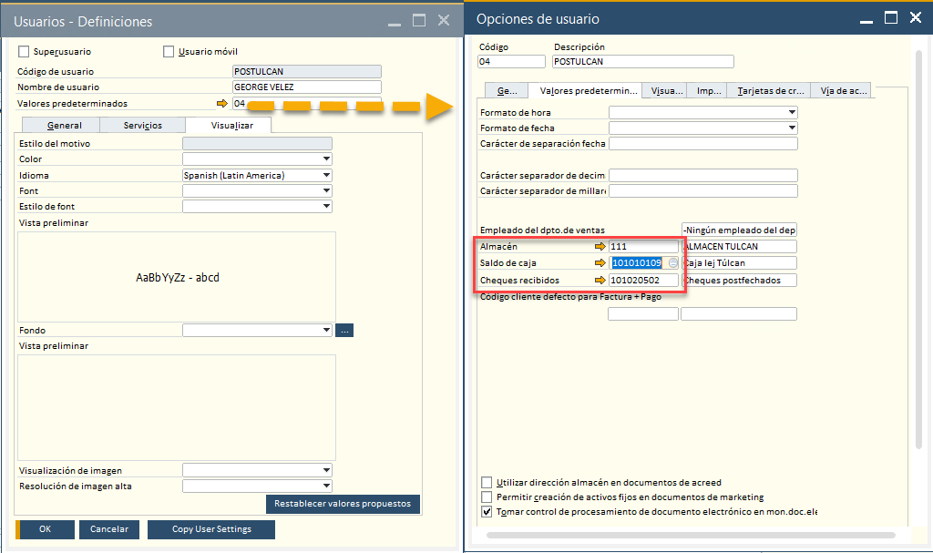
Recomendaciones:

 |  | Código de almacén | Nombre del almacén
 |  | 100 | INMACONSA ALMACENAMIENTO
 |  | 101 | INMACONSA PICKING
 |  | 103 | LIQUIDACION MERCADERIA
 |  | 111 | ALMACEN TULCAN
 |  | 114 | POS TULCAN
 |  | 115 | POS ALBORADA
 |  | 116 | POS AYACUCHO
 |  | 117 | POS BESUTO
 |  | 118 | POS MECANICOS
 |  | 119 | POS ISIDRO AYORA
 |  | 120 | POS ORQUIDEAS
 |  | 121 | POS MECANICO AYACUCHO
 |  | 200 | Bodega Outlet
 |  | 211 | CONSIGNACION POS TULCAN
 |  | 215 | CONSIGNACION POS ALBORADA
 |  | 216 | CONSIGNACION POS AYACUCHO
 |  | 219 | CONSIGNACION POS ISIDRO AYORA
 |  | 220 | CONSIGNACION ORQUIDEAS
 |  | 221 | CONSIGNACION MECANICO AYACUCHO
 | Valores estan asignados por USUARIO.

